Equipamentos
 | kg/h | m | m
Equipamento | Vasão | Diâmetro | Altura
C-01 | 337890.54272 | - | -
V-01 | 26931.213197 | 12.41257943 | 12.41257943
TQ-01 | 3806.7589187 | 5.7489110684 | 5.7489110684
TQ-02 | 21666.66 | 9.8706647693 | 9.8706647693 | BTU/h
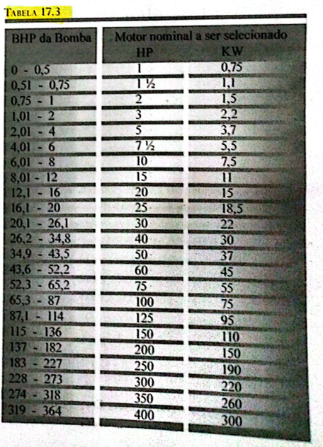
TQ-03 | 367.92174427 | 2.5269691861 | 2.5269691861 | Qrec
F-01 | 26931.213197 | - | - | 17811948.539 | °C
R-01 | 364821.75592 | - | 6.919 |  | LMDT
TC-01 | 337890.54272 | - | - | 50410009.671 | 282.52
TC-02 | 457.98 | - | - | 47420.880052 | 276.5892003
TC-03 | 355770.34348 | - | - | 102747700.83 | 209.03052821
TC-04 | 29806.922333 | - | - | 1684411.6062 | 127.70160946
TC-05 | 150496.19331 | - | - | 2511918.7284 | 6.8197143841
TC-06 | 74316.6438 | - | - | 12956908.702 | 164.94948258
TC-07 | 894.04983858 | - | - | 1935.8450696 | 208.24995996
CS-01 | 25841.340663 | - | - | 1250815.0793 | 106.48927381
CL-01 | 25841.340663 | 2.0411 | 20.19
CL-02 | 22034.581744 | 0.9325 | 7.6
TR-01 |  | AMT (m) | NPSHd (m) | BHP (hp) | Motor (hp) | Rendimento(%)
B-01 | 26931.213197 | 35.606900376 | 8.8435825817 | 5.8299420264 | 10 | 50
B-02 | 457.98 | 3.2729748163 | 11.756910547 | 0.0091130410201 | 1 | 60
B-03 | 29806.922333 | 2.16079386 | 6.8554214189 | 0.39156568188 | 1 | 50
B-04 | 172530.77506 | 3.9362461098 | 8.8113304523 | 4.1287916375 | 15 | 50
B-05 | 74316.6438 | 2.16079386 | 4.0817275589 | 0.97627816046 | 2 | 50
B-06 | 1261.9715829 | 6.0009032867 | 10.799086405 | 0.046040533963 | 1 | 50
B-07 | 10723545.336 | 11.073982129 | 13.154576562 | 481.31023852 | 400 | 50
V-02 | 29806.922333 | 3.957635235
V-03 | 74316.6438 | 5.1606851274
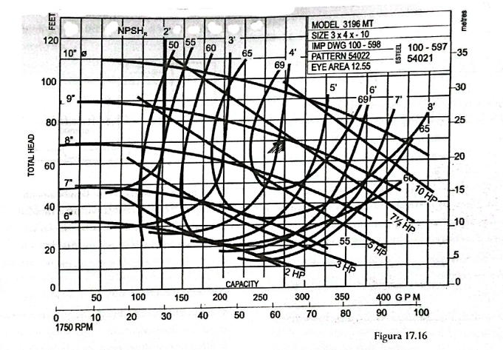

Liga pro Flávio | 13997856027

